1章
画像は画素の集まり
画素値 | 0 | 125 | 255
プログラム上では2次元配列
整数型：0～255
小数型：0～1
注)pythonの場合、(行,列,カラー)の配列になっている



カラー画像
グレースケール画像

標本化
空間的離散化
画素を荒くするイメージ
元画像 |  |  |  | 標本化
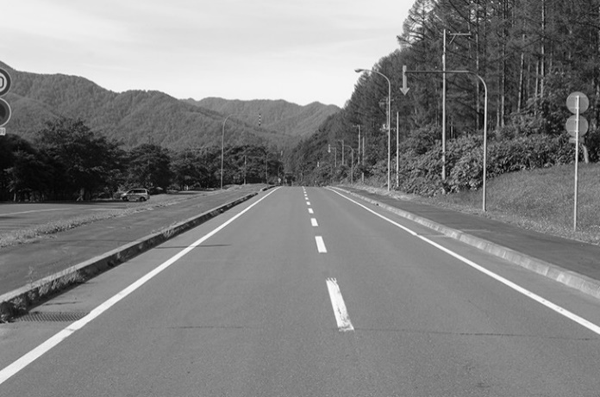
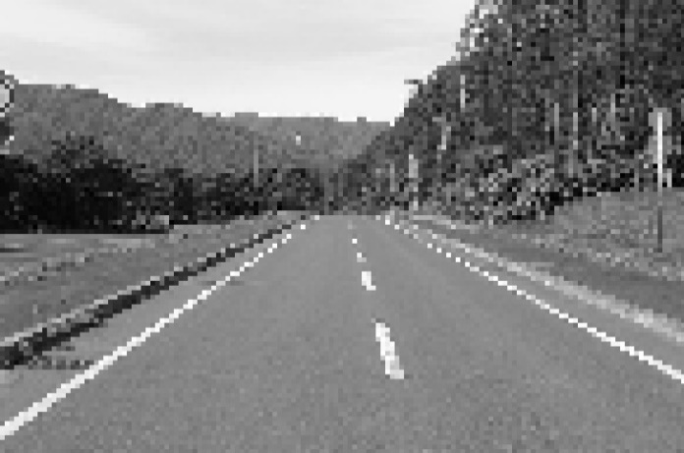

標本化
値の離散化
画素値を荒くするイメージ
元画像 |  |  |  | 標本化
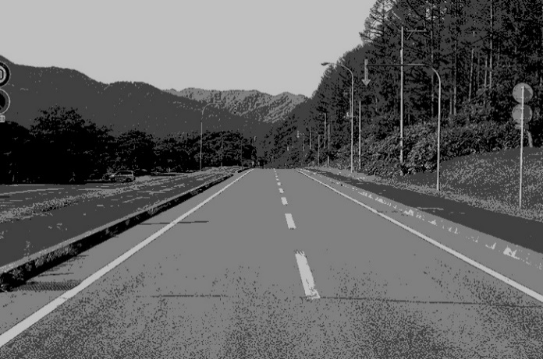

RGB分解
元画像
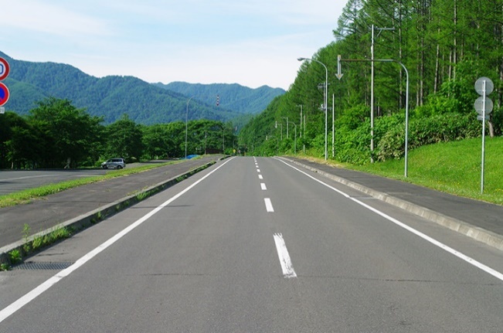

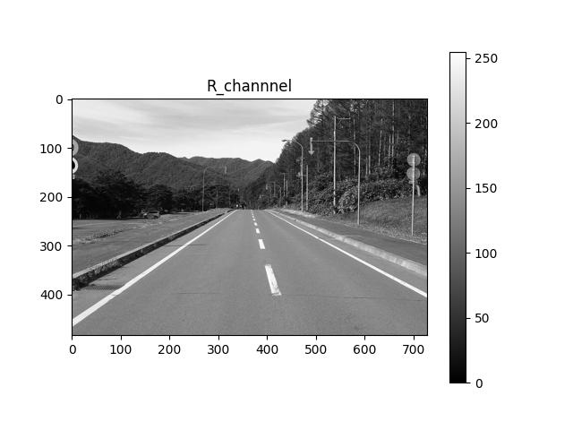
赤成分 |  |  |  | 緑成分 | 青成分
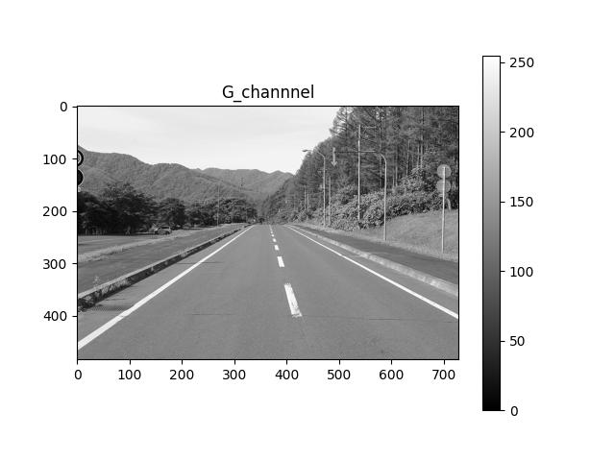
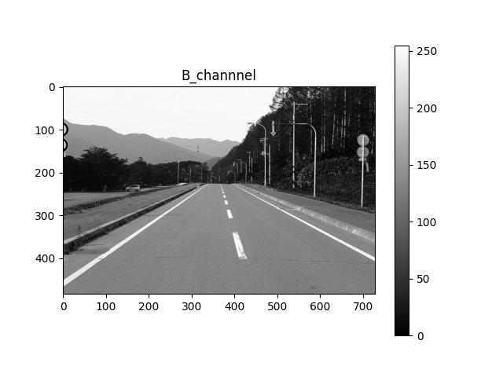

ヒストグラム
R成分
G成分
B成分
輝度
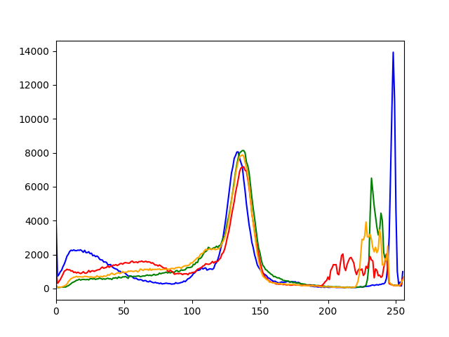

統計値
$$平均=\frac{合計}{データ数}$$
0 | 5
50 | 4
100 | 10
150 | 7
200 | 3
250 | 2
255 | 0
最頻値
255 | 0
250 | 2
200 | 3
50 | 4
0 | 5
150 | 7
100 | 10
中央値
$$分散=\frac{\sum{{画素値−平均}^{2}}}{データ数}$$

中央値：データを昇順に並べた時の中心の値
最頻値：もっとも出てくる値
コントラスト：はっきりしているかの値

ノイズ
ISO：光の取り込み量(値が低くなるとより光を取り込む)
光を多く取り込むことで目には見えないレベルの輝度差分が出る
ノイズが多いと輝度分散が高くなる

トーンカーブ

グラフ
0 | 5 | 0 |  | 変化なし | 暗くなる | 明るくなる | 画素値反転 |  | a | x^2
50 | 4 | 200 | 0 | 0 | 0 | 0 | 255 | 0.0039x2 - 6E-13 | 1 | 200 | 255
100 | 10 | 1000 | 50 | 50 | 0 | 16 | 250 |  |  | 0 | 0
150 | 7 | 1050 | 100 | 100 | 0 | 64 | 200 |  |  | -200 | 255
200 | 3 | 600 | 150 | 150 | 49 | 144 | 150
250 | 2 | 500 | 200 | 200 | 131 | 255 | 100
255 | 0 | 0 | 250 | 250 | 245 | 255 | 50
 | 4 | 137.5 | 255 | 255 | 255 | 255 | 0

トーンカーブ
255 | 0
250 | 2
200 | 3
50 | 4
0 | 5
150 | 7
100 | 10

